Enunciado
Crear una única sentencia MySQL válida que liste TODAS las ciudades, y su respectivo país, ordenado por país ascendentemente y luego por ciudad ascendentemente. (Es una única sentencia MySQL con doble ordenamiento). y limit 1
Utilizar sentenciaINNERJOIN adecuada.

El resultado debe tener la forma:
Ciudad, Pais
Ciudad, Pais
Ciudad, Pais

Escribir aquí debajo la sentencia MySQL respuesta:

SENTENCIA SQL | EVIDENCIA DE CREACIÓN DE BD
SELECT ciudades.nombre AS Ciudad, paises.nombre AS Pais FROM ciudades LEFT JOIN paises ON ciudades.id_pais = paises.id ORDER BY Pais ASC, Ciudad ASC;

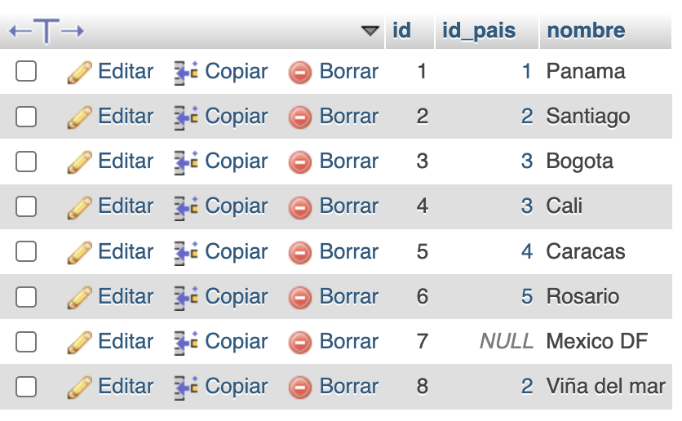
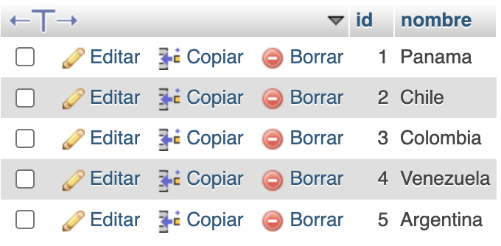
 | EVIDENCIA DE CIUDADES | EVIDENCIA DE PAISES | EJECUCIÓN DE LA CONSULTA EN MYSQL
RESULTADO SQL- SIN LIMIT

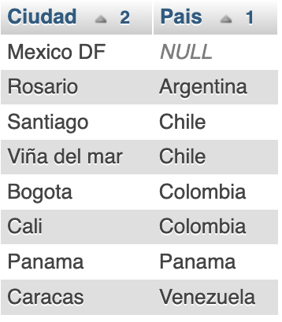

SENTENCIA SQL (INICIALMENTE NO SE VE CON LIMIT PERO LUEGO PUSE LA SENTENCIA EN UN EDITOR DE TEXTO Y APARECE CON LIMIT)
ADJUNTO los dos resultados como prueba

SELECT ciudades.nombre AS Ciudad, paises.nombre AS Pais FROM ciudades LEFT JOIN paises ON ciudades.id_pais = paises.id ORDER BY Pais ASC, Ciudad ASC LIMIT 1;

RESULTADO SQL- SIN LIMIT

